In breve
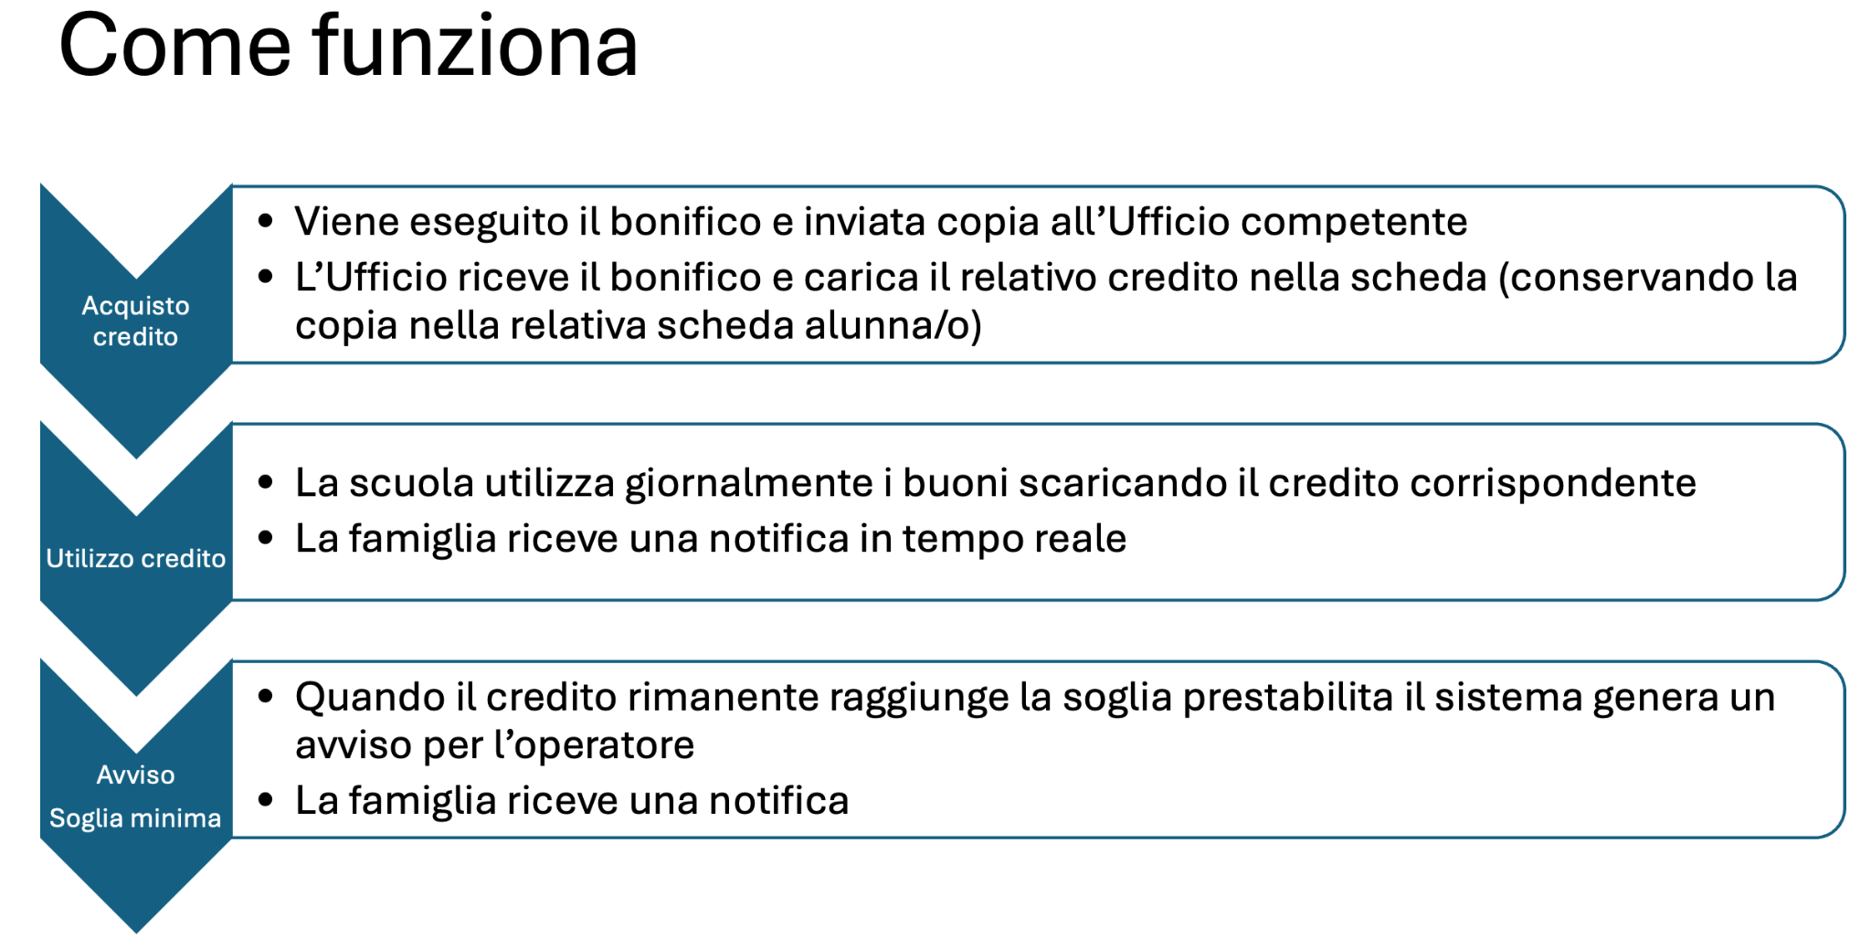

Sheet0
 | Ordine mensa | Numero pasti
Invia Ordine
Reset
 |  |  |  | 2026-09-10 | email e tel fornitore
YEP! |  |  | Totale ordine pasti | 1 | gianpiero.torrisi@gmail.com
 |  |  |  |  | 095 ########
 |  |  |  |  | 340 ########

Usa Buono
Usa buono
Usa buono
 | Nome | Cognome | Utilizza Biglietto mensa cliccando sull'immagine | Totale biglietti utilizzati | Situazione | Note
 | Mario | Rossi |  | 1 | Inviare Avviso | - | 0 | 0 | 0 | 0 | 0 | 0 | 0 | 0 | 0 | 0
 | Bianca | Bianchi |  | 0 | Sufficienti | - | 0 | 0 | 0 | 0 | 0 | 0 | 0 | 0 | 0 | 0
 | Cicco | Pasticcio |  | 0 | Sufficienti | - | 0 | 0 | 0 | 0 | 0 | 0 | 0 | 0 | 0 | 0

